信用交易
融资融券市场交易数据统计(2024-07-22)

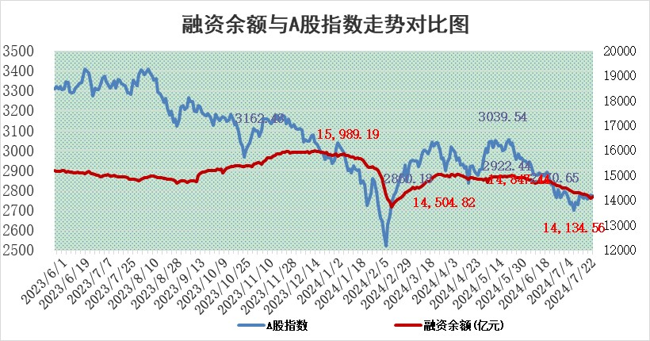
标的证券 | 融资融券余额（亿元） | 融资余额（亿元） | 融券余额（亿元） | 融资买入额（亿元） | 融资融券规模变化（亿元） | 融资余额增幅(‰) | 融券余额增幅(%)
统计数据 | 14,424.03 | 14,134.56 | 279.01 | 552.57 | 24.11 | 2.63 | -4.44

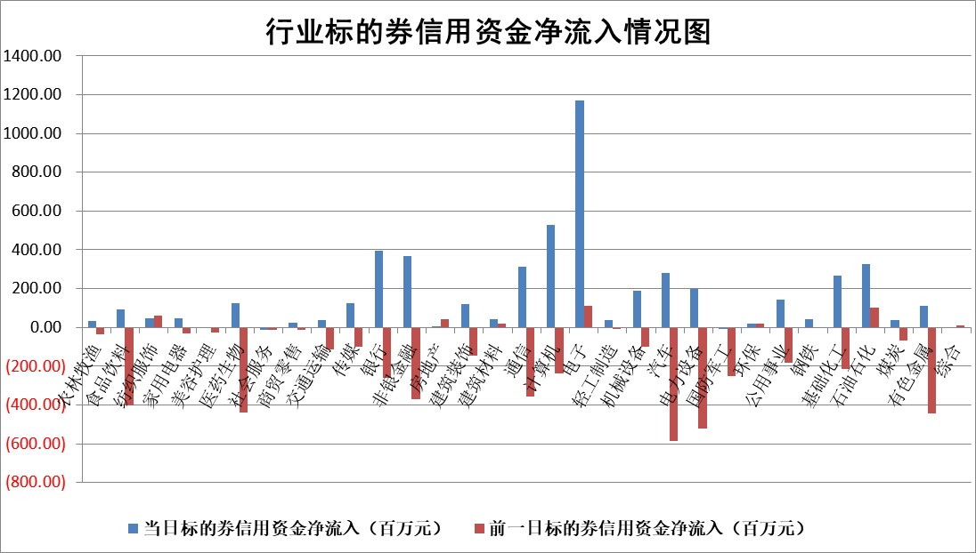

 |  |  |  |  |  |  |  | 2

 |  |  |  |  |  |  |  | 5
标的基金代码 | 标的基金简称 | 融资余额/市值(%) | 融资余额增幅(%) | 融资买入额/成交金额(%) | （融资余额净增额-融券余额净增额）/市值(‱) | 融券余额降幅(%) | ABS[（融资余额净增额-融券余额净增额）/市值净增额-1](%)
159902 | 华夏中小板ETF | 0.00 | 0.00 | 0.00 | 0.00 | 0.00 | 100.00
159915 | 易方达创业板ETF | 1.79 | -2.17 | 20979.12 | -4.09 | -3.92 | 148.99
159919 | 嘉实沪深300ETF | 0.58 | 1.68 | 5.56 | 0.88 | -2.02 | 110.74
159920 | 华夏恒生ETF | 37.64 | -0.13 | 12.18 | -4.81 | -0.84 | 102.68
159922 | 嘉实中证500ETF | 0.47 | -0.33 | 11.97 | 0.37 | 0.35 | 100.42
159925 | 南方沪深300ETF | 0.23 | -1.64 | 0.64 | 0.28 | 0.91 | 100.12
159928 | 消费ETF | 1.06 | -1.92 | 0.57 | -2.03 | 1.73 | 98.95
159934 | 易方达黄金ETF | 90.39 | -0.07 | 28.72 | -6.73 | 0.00 | 81.28
159939 | 全指信息技术ETF | 0.63 | -2.88 | 26.39 | -1.86 | 0.00 | 109.27
159940 | 全指金融地产ETF | 0.11 | -4.82 | 0.00 | -0.57 | 0.00 | 99.40
159995 | 半导体芯片ETF | 2.15 | 1.57 | 129.23 | 2.50 | -5.71 | 112.69
159997 | 天弘中证电子ETF | 2.18 | -5.11 | 8.22 | -11.74 | 0.22 | 93.83
159998 | 天弘中证计算机主题ETF | 0.76 | 5.18 | 0.06 | 3.77 | 0.00 | 91.94
510050 | 华夏上证50ETF | 3.56 | 1.85 | 307.17 | 6.68 | 9.44 | 114.34
510180 | 华安上证180ETF | 0.45 | 0.62 | 2.07 | 0.26 | -3.58 | 100.38
510880 | 华泰柏瑞红利ETF | 0.41 | 2.32 | 4.40 | 0.93 | 1.02 | 100.63
510900 | 易方达恒生H股ETF | 46.69 | -0.28 | 4.53 | -13.26 | 0.00 | 111.68
511010 | 5年期国债ETF | 7.38 | -0.08 | 0.01 | -0.60 | 0.00 | 102.82
511380 | 可转债及可交换债券ETF | 2.27 | -0.41 | 67.37 | 2.82 | 100.00 | 96.40
512000 | 全指证券ETF | 8.51 | -0.75 | 20.94 | -6.56 | -0.85 | 124.22
512010 | 沪深300医药卫生ETF | 6.35 | -1.11 | 72.18 | -7.14 | -0.16 | 77.27
512070 | 沪深300非银ETF | 2.50 | 1.10 | 79.11 | 2.70 | -0.35 | 88.61
512400 | 南方中证申万有色金属ETF | 1.72 | 0.09 | 0.96 | 0.48 | 1.20 | 100.37
512580 | 广发中证环保产业ETF | 1.17 | -3.22 | 0.23 | -3.87 | 0.33 | 88.47
512660 | 国泰中证军工ETF | 2.61 | 2.52 | 13.88 | 6.31 | -0.28 | 72.96
512800 | 华宝中证银行ETF | 12.77 | 0.23 | 3.76 | 19.53 | 38.26 | 107.89
512980 | 广发中证传媒ETF | 2.13 | 6.87 | 307.29 | 14.17 | 4.93 | 11.42
515030 | 华夏中证新能源汽车ETF | 2.75 | 0.27 | 3.98 | 0.82 | 0.60 | 101.24
515050 | 华夏中证5G通信主题ETF | 0.99 | -3.19 | 6.41 | -3.29 | -0.20 | 108.42
515070 | 华夏中证人工智能ETF | 2.77 | 0.82 | 2.52 | 1.91 | -0.54 | 53.17
标的股票比较指标 |  | 融资余额/流通A股市值(%) | 融资余额增幅(%) | 融资买入额/成交金额(%) | （融资余额净增额-融券余额净增额）/流通A股市值(‱) | 融券余额降幅(%) | ABS[（融资余额净增额-融券余额净增额）/流通A股市值净增额-1](%)
前十名标的个股 |  | 仁东控股 | 锴威特 | 轻纺城 | 锴威特 | 旋极信息 | 鹿山新材
 |  | 雅博股份 | 西子洁能 | 丛麟科技 | 雅创电子 | 可靠股份 | 金凯生科
 |  | 中研股份 | 雷尔伟 | 湘油泵 | 协昌科技 | 赛伦生物 | 禾迈股份
 |  | 容百科技 | 雅创电子 | 青松建化 | 欣灵电气 | 深高速 | 司南导航
 |  | 纽泰格 | 飞沃科技 | 华设集团 | 诚迈科技 | 飞马国际 | 贝隆精密
 |  | 齐峰新材 | 纳芯微 | 戎美股份 | 上海贝岭 | 睿昂基因 | 华大九天
 |  | 万得凯 | 惠泰医疗 | 协鑫能科 | 飞沃科技 | 万邦达 | 海融科技
 |  | 福星股份 | 协昌科技 | 星球石墨 | 纳芯微 | 华丽家族 | 聚赛龙
 |  | 东方通 | 古井贡酒 | 郑州银行 | 鹿山新材 | 硕贝德 | 亿纬锂能
 |  | 海亮股份 | 上海贝岭 | 黔源电力 | 盛邦安全 | 前沿生物 | 通行宝
后十名标的个股 |  | 江苏舜天 | 海锅股份 | 华电国际 | 海锅股份 | 正威新材 | 西藏药业
 |  | 威创股份 | 星光农机 | 广汇汽车 | 星光农机 | 西王食品 | 信邦智能
 |  | 广电网络 | 华峰铝业 | 海印股份 | 雪祺电气 | 海新能科 | 共同药业
 |  | 东旭光电 | 腾达科技 | 江苏舜天 | 腾达科技 | 天承科技 | 迪阿股份
 |  | 东旭蓝天 | 峰岹科技 | 威创股份 | 威马农机 | 深圳机场 | 欣灵电气
 |  | 易事特 | 倍轻松 | 广电网络 | 华阳智能 | 悦达投资 | 显盈科技
 |  | 鹏都农牧 | 威马农机 | 东旭光电 | 汇金科技 | 万盛股份 | 中科创达 | ;
 |  | 中银绒业 | 金贵银业 | 东旭蓝天 | 中科江南 | 好当家 | 玉龙股份
 |  | 锦州港 | 迈普医学 | 易事特 | 瑞鹄模具 | 亚盛集团 | 西典新能
 |  | 中泰化学 | 雪祺电气 | 鹏都农牧 | 百川股份 | 元力股份 | 匠心家居
说明：1.以上普通交易数据和信用交易数据皆以交易日收盘后数据为基准；2.上述标的证券总数据只计算标的证券市场总数据，不包括从标的证券中调出去标的证券数据，所以与交易所公布的总值略有不同； 3.上述行业采用申万一级行业分类；4.以上标的基金和标的个股中比较的6个指标值中：前5个（从左至右）为正向指标，值越大排名越靠前；第6个为逆向指标，值越小，排名越靠前；5.第6个指标中ABS[]表示求绝对值，其主要用于考量信用资金相对净流入对股价相对净变化的贡献程度；6.数据来源：wind，交易所。

 | 证券代码 | 新增融资余额 | 融资买入额 | 融资买入增幅前10
远大智能 | 002689 | 28175353 | 42268582 | 199%
亚太股份 | 002284 | 21555247 | 34242865 | 82%
赛诺医疗 | 688108 | 72122899 | 101076547 | 78%
湖南发展 | 000722 | 66023557 | 137112987 | 75%
柘中股份 | 002346 | 14584119 | 36845980 | 58%
国城矿业 | 000688 | 24683149 | 48240585 | 54%
兆新股份 | 002256 | 1985058 | 4066269 | 52%
凯美特气 | 002549 | 33806472 | 61340055 | 52%
华昌达 | 300278 | 13474542 | 19303225 | 48%
新华联 | 000620 | 27311937 | 39201759 | 43%

 | 证券代码 | 新增融资余额 | 融资买入额 | 融资买入增幅前10
兔宝宝 | 002043 | 73310337 | 89923983 | 334%
捷昌驱动 | 603583 | 26026415 | 31686727 | 262%
湘财股份 | 600095 | 94196837 | 132280449 | 252%
中谷物流 | 603565 | 49103883 | 60098371 | 234%
中青宝 | 300052 | 24215352 | 31377809 | 98%
顾家家居 | 603816 | 138518545 | 188424210 | 78%
喜临门 | 603008 | 31503289 | 48351944 | 77%
财信发展 | 000838 | 10831830 | 17666790 | 74%
苏州银行 | 002966 | 10578096 | 19143736 | 72%
金诚信 | 603979 | 23858538 | 36098133 | 60%

